Sheet1
需求清单
工程名称：城市阳台S4
分项工程：翠湖区域动物展示服务
项目概况：/
序号 | 项目名称 | 项目特征描述 | 参考图片 | 单位 | 工程量 | 备注

1 | 青山羊租赁 | 1、青山羊租赁 2、租赁时间：合计3个月 3、保障动物健康，无疾病、传染病等不适合散养并与人接触的疾病 4、动态补换：动物出现伤病、死亡、状态不佳等情况，及时处置并更换，保障展示数量、种类齐全，展示效果达标 5、包含饲料、场地清理等护理费 6、包含简易动物小屋、护栏等硬件设施相关费用，材质、尺寸以甲方确认为准，根据动物习性、位置可与其他动物合并使用动物小屋、护栏 | 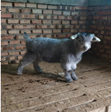 | 只/月 | 3.00 | 1、承包方式：综合单价包干 2、结算方式：按实结算
2 | 侏儒羊租赁 | 1、侏儒羊租赁 2、租赁时间：合计3个月 3、保障动物健康，无疾病、传染病等不适合散养并与人接触的疾病 4、动态补换：动物出现伤病、死亡、状态不佳等情况，及时处置并更换，保障展示数量、种类齐全，展示效果达标 5、包含饲料、场地清理等护理费 6、包含简易动物小屋、护栏等硬件设施相关费用，材质、尺寸以甲方确认为准，根据动物习性、位置可与其他动物合并使用动物小屋、护栏 | 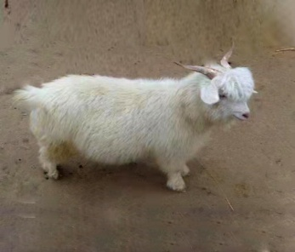 | 只/月 | 3.00
3 | 黑头羊租赁 | 1、黑头羊租赁 2、租赁时间：合计3个月 3、保障动物健康，无疾病、传染病等不适合散养并与人接触的疾病 4、动态补换：动物出现伤病、死亡、状态不佳等情况，及时处置并更换，保障展示数量、种类齐全，展示效果达标 5、包含饲料、场地清理等护理费 6、包含动物小屋、护栏等硬件设施相关费用，材质、尺寸以甲方确认为准，根据动物习性、位置可与其他动物合并使用动物小屋、护栏 | 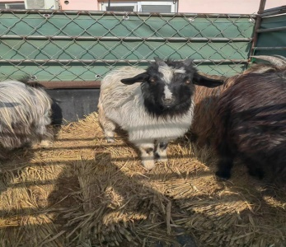 | 只/月 | 3.00
4 | 蓝孔雀租赁 | 1、蓝孔雀租赁 2、租赁时间：合计3个月 3、保障动物健康，无疾病、传染病等不适合散养并与人接触的疾病 4、动态补换：动物出现伤病、死亡、状态不佳等情况，及时处置并更换，保障展示数量、种类齐全，展示效果达标 5、包含饲料、场地清理等护理费 6、包含简易动物小屋、护栏等硬件设施相关费用，材质、尺寸以甲方确认为准，根据动物习性、位置可与其他动物合并使用动物小屋、护栏 | 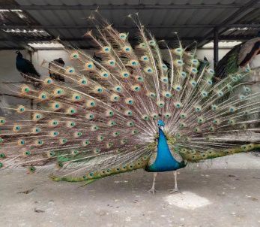 | 只/月 | 6.00
5 | 梅花鹿租赁 | 1、梅花鹿租赁 2、租赁时间：合计3个月 3、保障动物健康，无疾病、传染病等不适合散养并与人接触的疾病 4、动态补换：动物出现伤病、死亡、状态不佳等情况，及时处置并更换，保障展示数量、种类齐全，展示效果达标 5、包含饲料、场地清理等护理费 6、包含简易动物小屋、护栏等硬件设施相关费用，材质、尺寸以甲方确认为准，根据动物习性、位置可与其他动物合并使用动物小屋、护栏 | 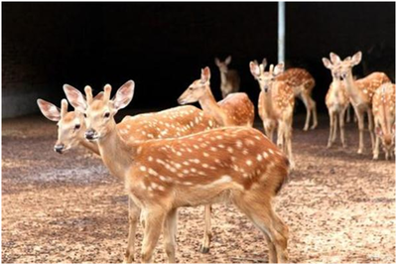 | 只/月 | 6.00
6 | 羊驼租赁 | 1、羊驼租赁 2、租赁时间：合计3个月 3、保障动物健康，无疾病、传染病等不适合散养并与人接触的疾病 4、动态补换：动物出现伤病、死亡、状态不佳等情况，及时处置并更换，保障展示数量、种类齐全，展示效果达标 5、包含饲料、场地清理等护理费 6、包含简易动物小屋、护栏等硬件设施相关费用，材质、尺寸以甲方确认为准，根据动物习性、位置可与其他动物合并使用动物小屋、护栏 | 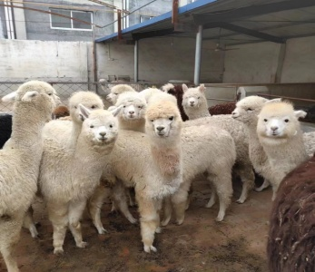 | 只/月 | 6.00
7 | 德保宠物马租赁 | 1、德保宠物马租赁 2、租赁时间：合计3个月 3、保障动物健康，无疾病、传染病等不适合散养并与人接触的疾病 4、动态补换：动物出现伤病、死亡、状态不佳等情况，及时处置并更换，保障展示数量、种类齐全，展示效果达标 5、包含饲料、场地清理等护理费 6、包含简易动物小屋、护栏等硬件设施相关费用，材质、尺寸以甲方确认为准，根据动物习性、位置可与其他动物合并使用动物小屋、护栏 | 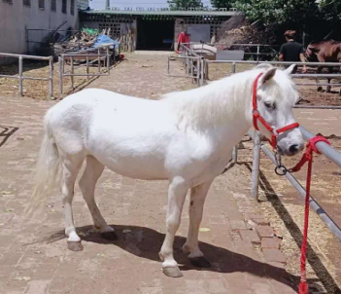 | 只/月 | 3.00
8 | 黑天鹅租赁 | 1、黑天鹅租赁 2、租赁时间：合计3个月 3、保障动物健康，无疾病、传染病等不适合散养并与人接触的疾病 4、动态补换：动物出现伤病、死亡、状态不佳等情况，及时处置并更换，保障展示数量、种类齐全，展示效果达标 5、包含饲料、场地清理等护理费 6、包含简易动物小屋、护栏等硬件设施相关费用，材质、尺寸以甲方确认为准，根据动物习性、位置可与其他动物合并使用动物小屋、护栏 | 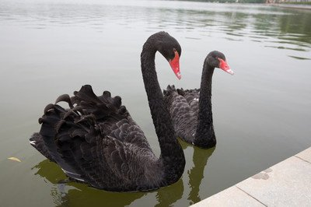 | 只/月 | 3.00
9 | 水豚租赁 | 1、水豚租赁 2、租赁时间：合计3个月 3、保障动物健康，无疾病、传染病等不适合散养并与人接触的疾病 4、动态补换：动物出现伤病、死亡、状态不佳等情况，及时处置并更换，保障展示数量、种类齐全，展示效果达标 5、包含饲料、场地清理等护理费 6、包含简易动物小屋、护栏等硬件设施相关费用，材质、尺寸以甲方确认为准，根据动物习性、位置可与其他动物合并使用动物小屋、护栏 | 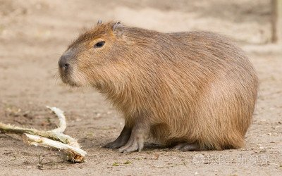 | 只/月 | 6.00
10 | 松鼠租赁 | 1、松鼠租赁 2、租赁时间：合计3个月 3、保障动物健康，无疾病、传染病等不适合散养并与人接触的疾病 4、动态补换：动物出现伤病、死亡、状态不佳等情况，及时处置并更换，保障展示数量、种类齐全，展示效果达标 5、包含饲料、场地清理等护理费 6、包含简易动物小屋、护栏等硬件设施相关费用，材质、尺寸以甲方确认为准，根据动物习性、位置可与其他动物合并使用动物小屋、护栏 | 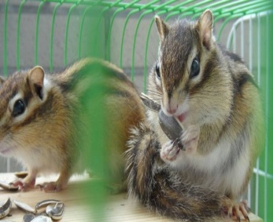 | 只/月 | 30.00
11 | 饲养员 | 1、专业饲养员全程在岗值守 2、标准化饲养：负责萌宠日常投喂、饮水补给、健康观察、防疫养护 3、现场管理：饲养员离岗需报备，可根据客流需求无偿增补运维人员 4、服务要求：执行 1 小时服务响应机制，自甲方发出服务诉求、工作通知之时起算，乙方应在 1 小时内完成对接响应 |  | 人/月 | 3.00
详见任务书。

